場租1樓+8樓
2樓租借場地報價

平假日
廳別/樓層 | 可容納貴賓數(人) |  |  |  | 場地租用費用說明
 | 坪數 | 宴會型 | 劇院型 | 教室型 | 上午時段 | 下午時段 | 晚上時段 | 全天 | 超時計費/以小時計費 最多2小時 | 夜間進場22:00以後
 |  |  |  |  | 08:00~12:00 | 13:00~17:00 | 17:00~21:00 | 08:00~21:00
2樓湘雅廳 | 89.8坪 | 200 | 180 | 120 | $12,000 | $12,000 | $18,000 | $42,000 | $3,000 | $5,000
3樓租借場地報價

平假日
廳別/樓層 | 可容納貴賓數(人) |  |  |  | 場地租用費用說明
 | 坪數 | 宴會型 | 劇院型 | 教室型 | 上午時段 | 下午時段 | 晚上時段 | 全天 | 超時計費/以小時計費 最多2小時 | 夜間進場22:00以後
 |  |  |  |  | 08:00~12:00 | 13:00~17:00 | 17:00~21:00 | 08:00~21:00
3樓湘宴廳 | 110 | 250 | 250 | 220 | $25,000 | $25,000 | $30,000 | $700,000 | $3,000 | $5,000
3樓湘園廳 | 108 | 200 | 200 | 200 | $25,000 | $25,000 | $30,000 | $700,000 | $3,000 | $5,000
3樓湘宴全廳 | 213 | 500 | 450 | 420 | $50,000 | $50,000 | $60,000 | $140,000 | $5,000 | $5,000
5樓租借場地報價

平假日
廳別/樓層 | 可容納貴賓數(人) |  |  |  | 場地租用費用說明
 | 坪數 | 宴會型 | 劇院型 | 教室型 | 上午時段 | 下午時段 | 晚上時段 | 全天 | 超時計費/以小時計費 最多2小時 | 夜間進場22:00以後
 |  |  |  |  | 08:00~12:00 | 13:00~17:00 | 18:00~21:00 | 08:00~21:00
5樓華貴全廳 | 187 | 400 | 320 | 260 | $40,000 | $40,000 | $50,000 | $100,000 | $5,000 | $5,000
5樓508廳 | 29 | 60 | 60 | 40 | $6,000 | $6,000 | $8,000 | $18,000 | $3,000 | $3,000
5樓A廳 | 27 | 60 | 60 | 40 | $6,000 | $6,000 | $7,000 | $17,000 | $3,000 | $3,000
5樓B廳 | 27 | 60 | 60 | 40 | $6,000 | $6,000 | $7,000 | $17,000 | $3,000 | $3,000
5樓C廳 | 28 | 60 | 60 | 40 | $6,000 | $6,000 | $7,000 | $17,000 | $3,000 | $3,000
5樓湘梅廳 | 9 | 10 | 25 | 20 | $3,000 | $3,000 | $3,000 | $7,000 | $3,000 | $3,000
5樓湘蘭廳 | 9.8 | 20 | 25 | 20 | $3,000 | $3,000 | $3,000 | $7,000 | $3,000 | $3,000
5樓湘竹廳 | 9 | 10 | 25 | 20 | $3,000 | $3,000 | $3,000 | $7,000 | $3,000 | $3,000
5樓湘菊廳 | 9.8 | 20 | 25 | 20 | $3,000 | $3,000 | $3,000 | $7,000 | $3,000 | $3,000
5樓湘貴廳 | 22 | 50 | 50 | 30 | $6,000 | $6,000 | $8,000 | $18,000 | $3,000 | $3,000
5樓湘華廳 | 13 | 30 | 20 | 15 | $5,000 | $5,000 | $4,000 | $9,000 | $3,000 | $3,000


 |  |  |  |  | 場租設備提供: 基礎燈光設備、舞台、報到桌、講台、麥克風、電子指引
 |  |  |  |  | *長榮商務M.I.C.E 會議場租平日8折net、假日9折net *餐價桌菜（平日最低$8000net、假日最低$9000net） (以上為商務M.I.C.E 會議優惠專用)適用由長榮窗口統一結款

 |  |  |  |  | *如有自備餐點，將收取清潔費$3000/場
 |  |  |  |  | 以上2023.1.1起至2023.12.31止適用

場租1樓
1樓租借場地報價

平日 周一至周五
廳別/樓層 | 可容納貴賓數(人) |  |  |  | 場地租用費用說明
 | 坪數 | 宴會型 | 劇院型 | 教室型 | 上午時段 | 下午時段 | 晚上時段 | 全天 | 超時計費/以小時計費 最多2小時 | 夜間進場22:00以後
 |  |  |  |  | 08:00~12:00 | 13:00~17:00 | 17:00~21:00 | 08:00~21:00
1樓國際A廳 | 118 | 250 | 300 | 180 | $30,000 | $30,000 | $50,000 | $100,000 | $3,000 | $5,000
1樓國際B廳 | 95 | 200 | 150 | 100 | $20,000 | $20,000 | $40,000 | $75,000 | $2,000 | $5,000
1樓國際大A廳 | 130 | 270 | 320 | 200 | $35,000 | $35,000 | $55,000 | $110,000 | $4,000 | $5,000
1樓國際全廳 | 213 | 450 | 450 | 280 | $50,000 | $50,000 | $90,000 | $180,000 | $5,000 | $5,000
假日 周六至周日
廳別/樓層 | 可容納貴賓數(人) |  |  |  | 場地租用費用說明
 | 坪數 | 宴會型 | 劇院型 | 教室型 | 上午時段 | 下午時段 | 晚上時段 | 全天 | 超時計費/以小時計費 最多2小時 | 夜間進場22:00以後
 |  |  |  |  | 08:00~12:00 | 13:00~17:00 | 17:00~21:00 | 08:00~21:00
1樓國際A廳 | 118 | 250 | 300 | 180 | $50,000 | $50,000 | $50,000 | $135,000 | $3,000 | $5,000
1樓國際B廳 | 95 | 200 | 150 | 100 | $40,000 | $40,000 | $40,000 | $110,000 | $2,000 | $5,000
1樓國際大A廳 | 130 | 270 | 320 | 200 | $55,000 | $55,000 | $55,000 | $145,000 | $4,000 | $5,000
1樓國際全廳 | 213 | 450 | 450 | 280 | $90,000 | $90,000 | $90,000 | $250,000 | $5,000 | $5,000

 |  |  |  |  | 場租設備提供: 基礎燈光設備、舞台、報到桌、講台、貴賓休息室、指引牌製作
 |  |  |  |  | *視聽影音設備、人力費用另計
 |  |  |  |  | *如需外接大電費用另計
 |  |  |  |  | *另有商務茶點可提供報價
 |  |  |  |  | *如有自來餐點，將收取清潔費$3000/場
 |  |  |  |  | *用餐餐費另計，場地使用時間為午宴12:00~15:00，晚宴18:00~21:00，不另收場租費

商務茶點
商務點心: 單點 |  |  |  |  | 商務點心: 套餐

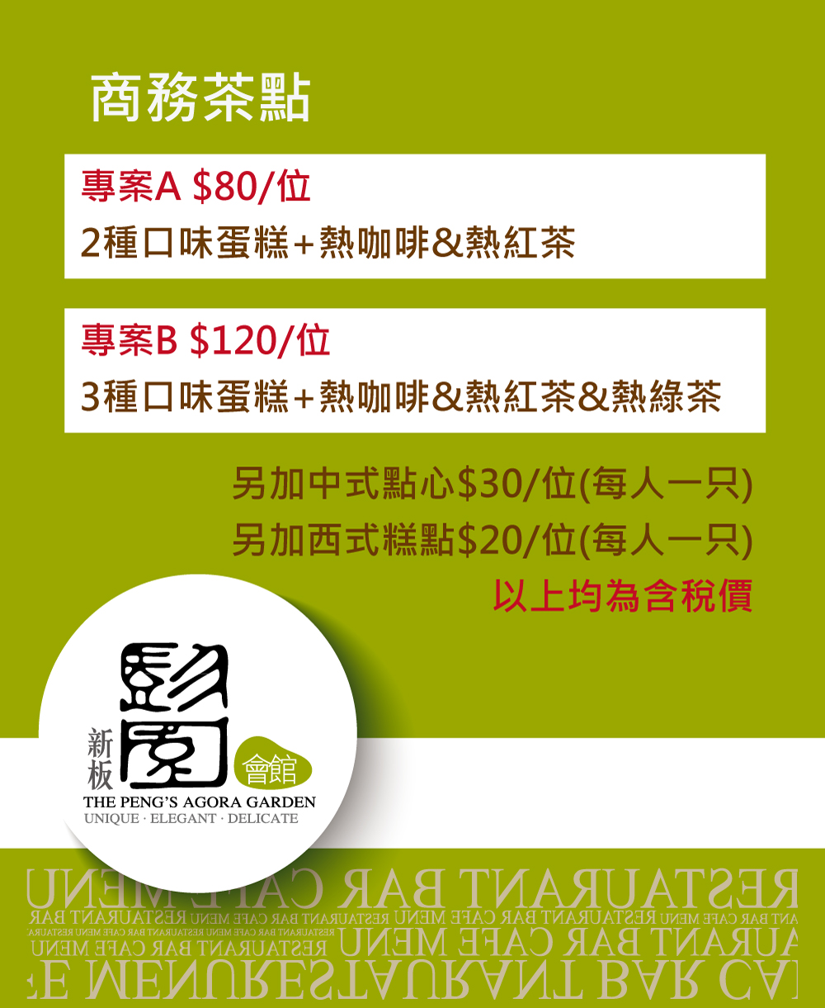
品項(甜點心) | 單位 | 單價 | 最少數量 | 價位
香酥芋泥捲 | 個 | $20 | 10 | $200
鴛鴦紅豆糕 | 個 | $20 | 10 | $200
山藥麻糬燒 | 個 | $30 | 10 | $300
奶皇小包 | 個 | $20 | 10 | $200
輕乳酪蛋糕 | 塊 | $35 | 10 | $350
提拉米蘇 | 塊 | $35 | 10 | $350
波斯頓派 | 塊 | $35 | 10 | $350

品項(鹹點心) | 單位 | 單價 | 最少數量 | 單價
香酥春捲 | 個 | $30 | 10 | $300
蘿蔔絲酥餅 | 個 | $30 | 10 | $300
蜜汁叉燒酥 | 個 | $30 | 10 | $300
蟹黃燒賣 | 個 | $20 | 10 | $200
珍珠丸子 | 個 | $20 | 10 | $200
芋粒蒸燒賣 | 個 | $20 | 10 | $200

品項飲料 | 單位 | 單價
白開水 | 桶/50人 | 免費
冰咖啡 | 桶/50人 | 1200
冰紅茶 | 桶/50人 | 1000
冰綠茶 | 桶/50人 | 1000
柳橙汁 | 桶/50人 | 1000
雞尾酒飲料 | 缸/50人 | 3600

